3-2020
STT | Cặp | Thời gian | Yếu tố ủng hộ 123BO |  | Dấu hiệu ủng hộ |  |  | Tổng yếu tố hỗ trợ | R | Mô hình | Khung H1
 |  |  | SL ngắn | Nhiều chạm | Sóng chủ | Vùng cản đảo chiều xa | Thuận xu hướng (H1) |  | 11
 |  |  | gần D1 | > 2 | Mạnh, Phá đỉnh, Điều chỉnh không rõ ràng | Mô hình không trước cản | Xu hướng ủng hộ, Sideway có quy luật |  | 14.5
1 | EUR/USD | 25/3/2020 | Có | Không | Có | Có | Có | 4/5 | 3 | 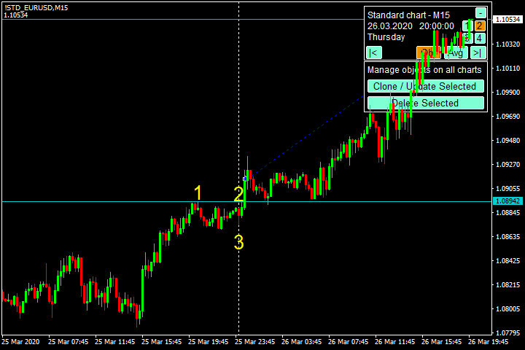 | 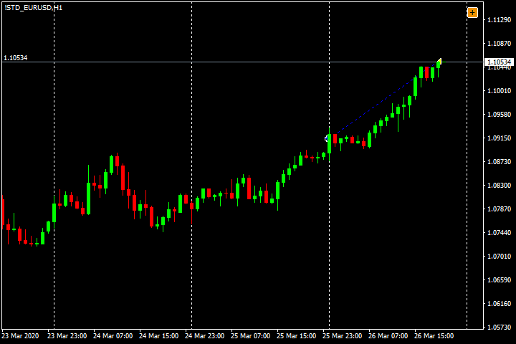
2 | AUD/JPY | 16/3/2020 | Có | Không | Không | Có | Có | 3/5 | 2 | 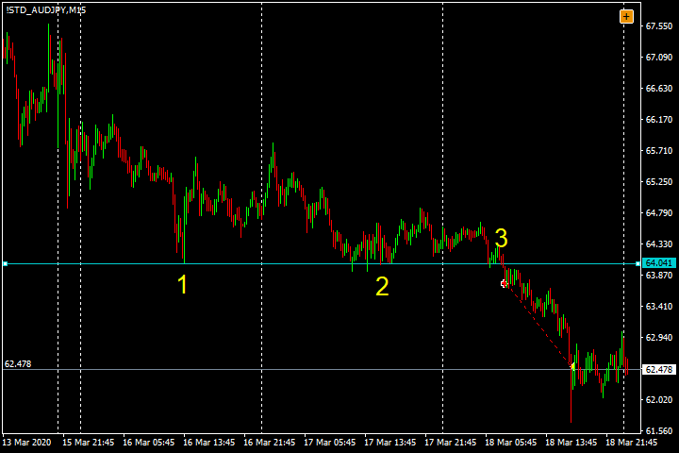 | 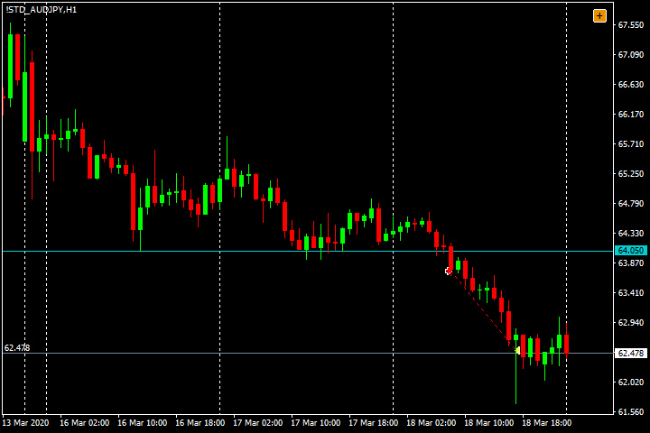
3 | AUD/JPY | 23/3/2020 | Có | Có | Không | Có | Có | 4/5 | 2 | 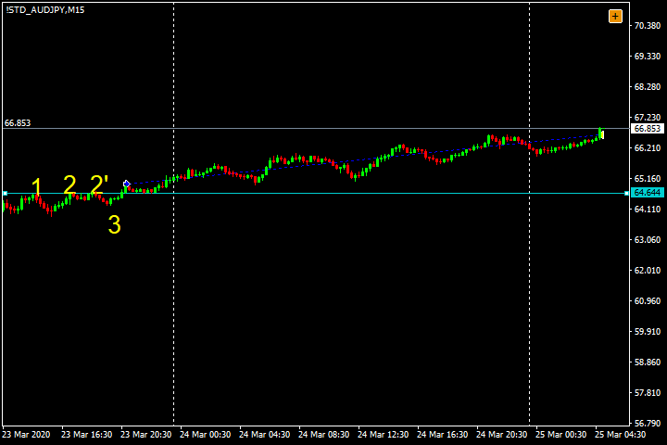 | 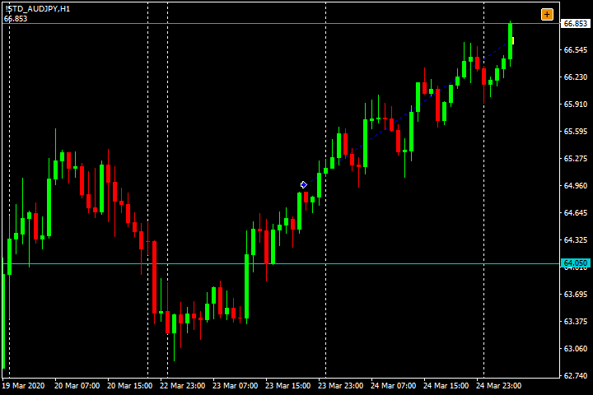
4 | AUD/USD | 2020-03-03 | Có | Có | Có | Có | Có | 5/5 | 2 | 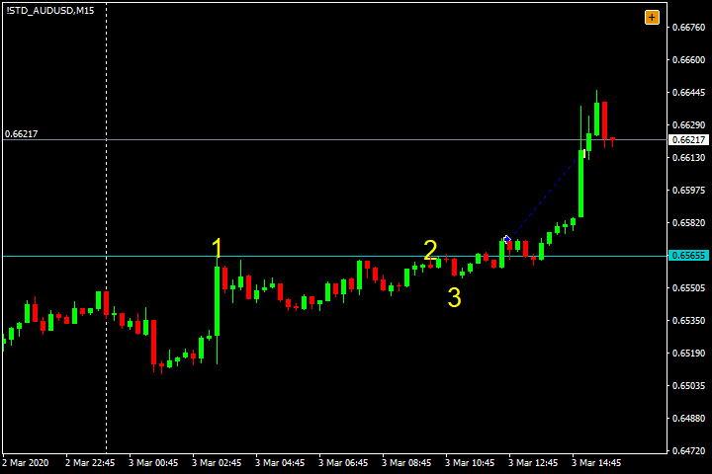 | 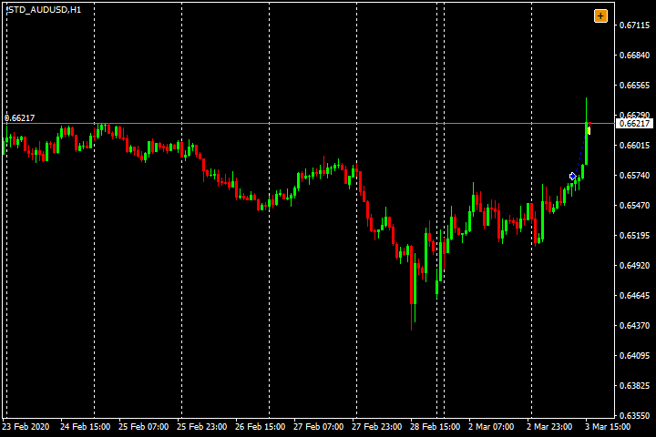
5 | AUD/USD | 30/3/2020 | Có | Có | Không | Không | Có | 3/5 | -1 | 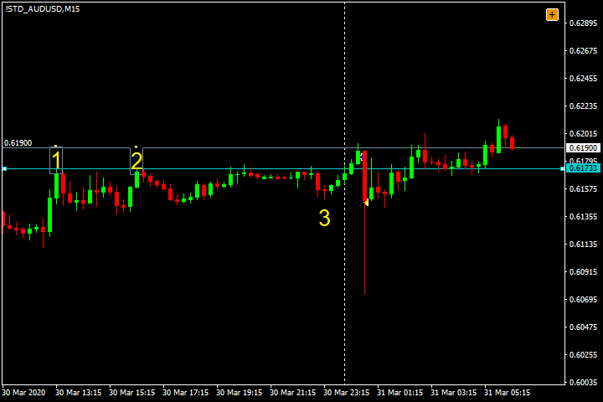 | 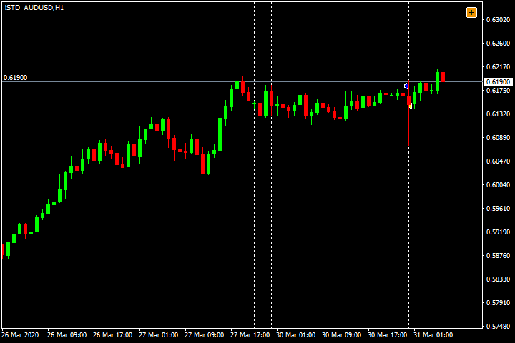
6 | EUR/GBP | 18/3/2020 | Có | Không | Không | Có | Có | 3/5 | 1.5 | 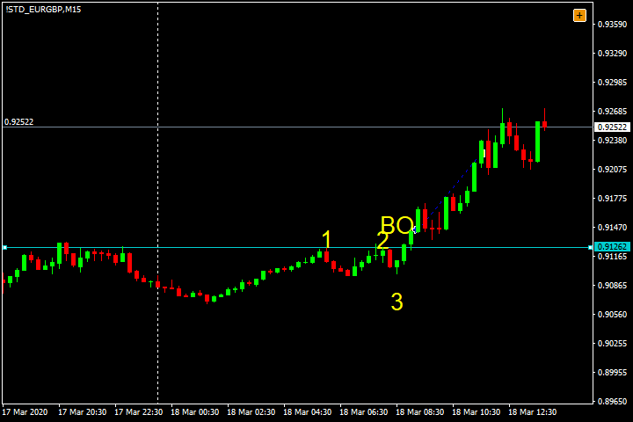 | 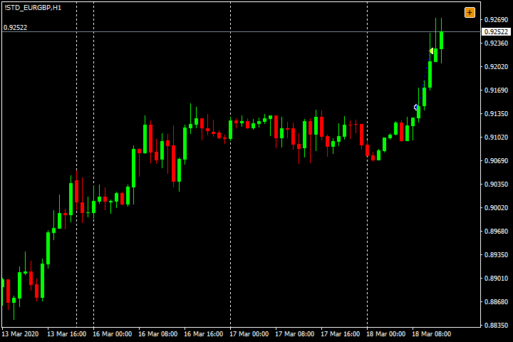
7 | EUR/GBP | 25/3/2020 | Có | Không | Không | Có | Có | 3/5 | 1.5 | 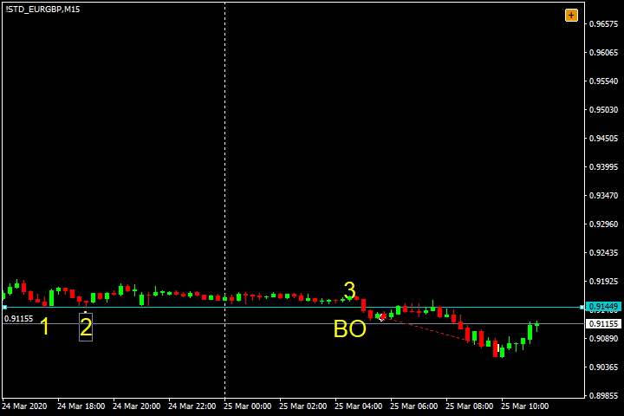 | 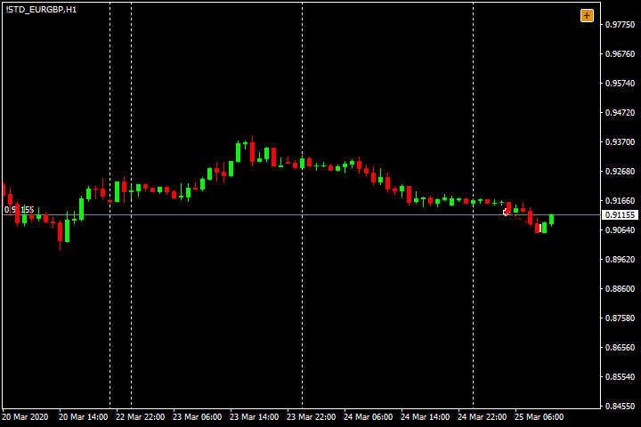
8 | EUR/GBP | 2020-12-03 | Có | Không | Không | Có | Có | 3/5 | -1 | 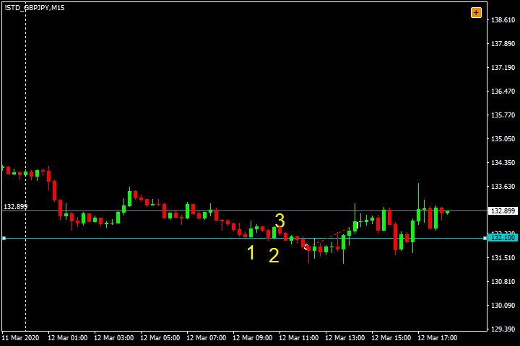 | 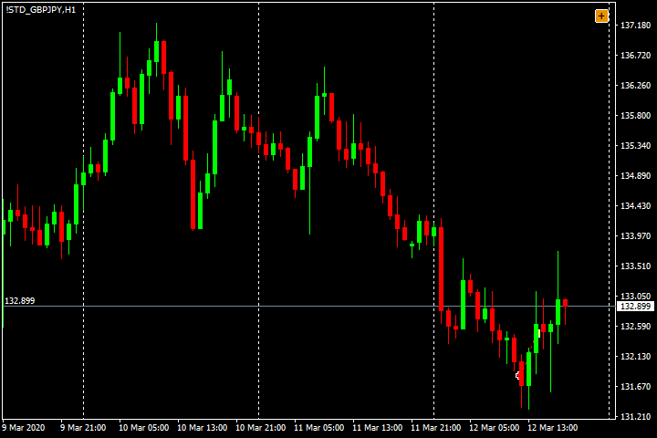
9 | EUR/JPY | 16/3/2020 | Có | Không | Không | Có | Có | 3/5 | 1.5 | 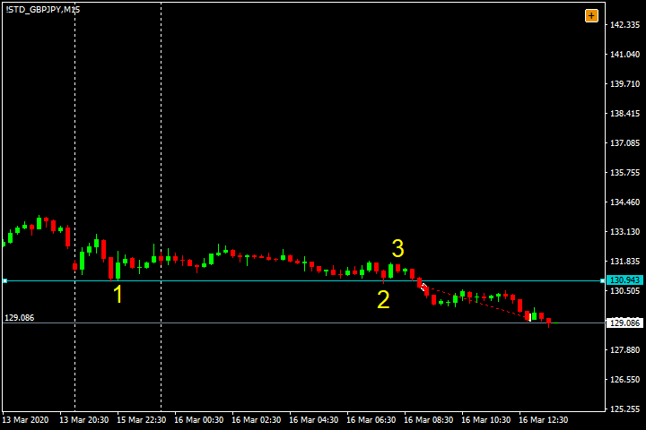 | 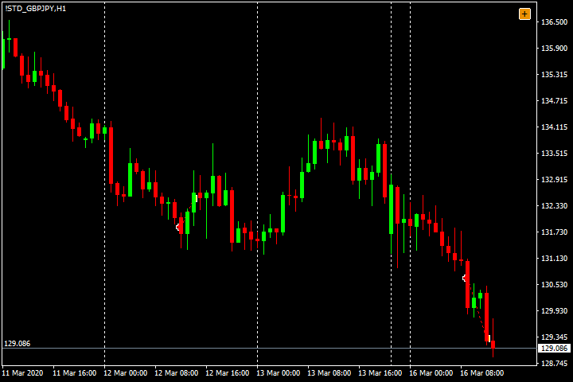
10 | USD/CAD | 17/3/2020 | Có | Không | Có | Có | Có | 4/5 | 1.5 | 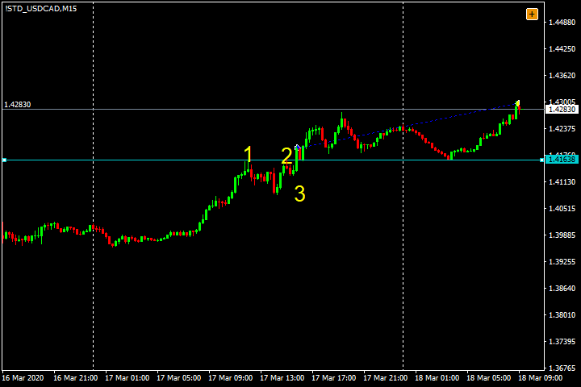 | 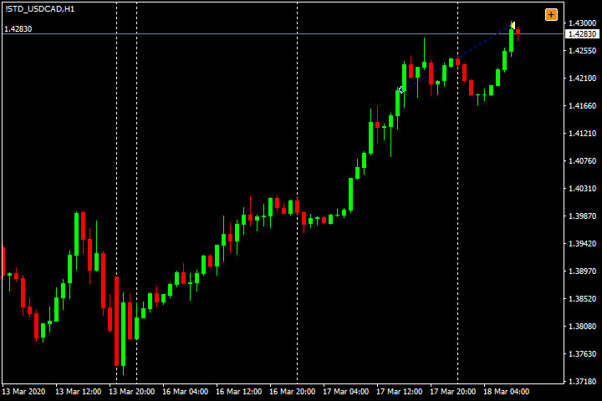
11 | NZD/CHF | 18/3/2020 | Có | Có | Có | Có | Có | 5/5 | 1.5 | 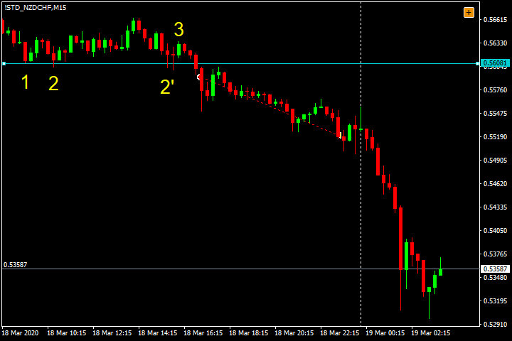 | 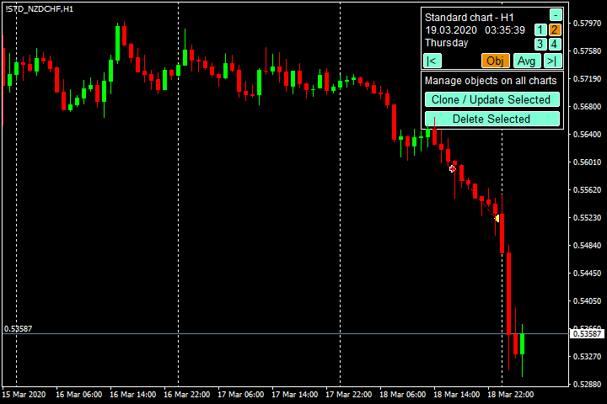

4-2020
STT | Cặp | Thời gian | Yếu tố ủng hộ 123BO |  | Dấu hiệu ủng hộ |  |  | Tổng yếu tố hỗ trợ | R | Mô hình | Khung H1
 |  |  | SL ngắn | Nhiều chạm | Sóng chủ | Vùng cản đảo chiều xa | Thuận xu hướng (H1) |  | 18
 |  |  | gần D1 | > 2 | Mạnh, Phá đỉnh, Điều chỉnh không rõ ràng | Mô hình không trước cản | Xu hướng ủng hộ, Sideway có quy luật |  | 3.5
1 | EUR/USD | 14/4/2020 | Có | Không | Không | Có | Có | 3/5 | -1 | 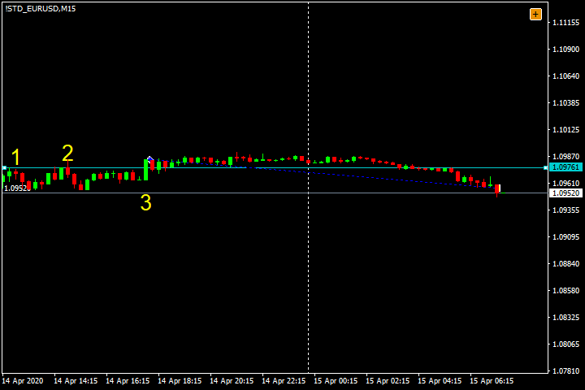 | 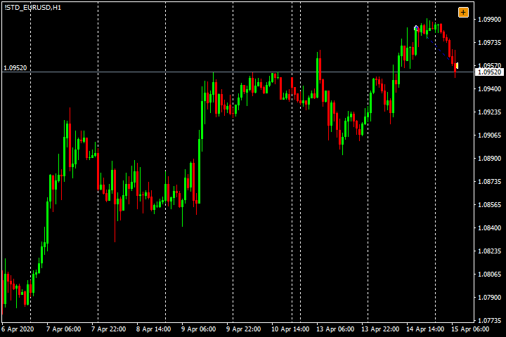
2 | AUD/USD | 15/4/2020 | Không | Không | Có | Có | Có | 3/5 | -1 | 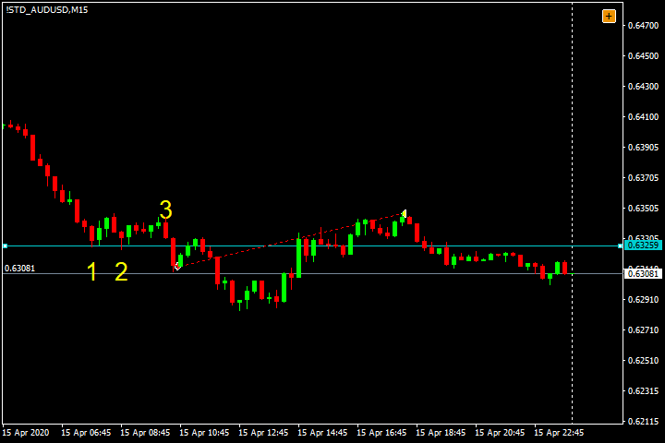 | 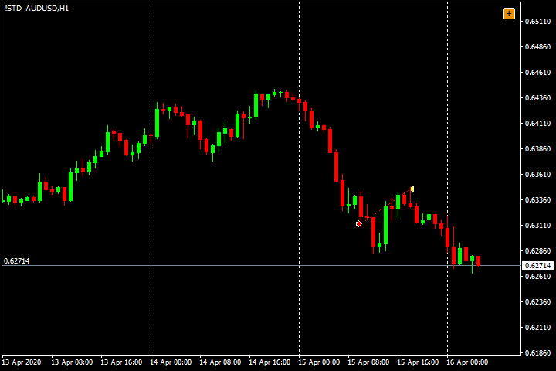
3 | AUD/JPY | 2020-03-04 | Có | Không | Có | Có | Có | 4/5 | 1.5 | 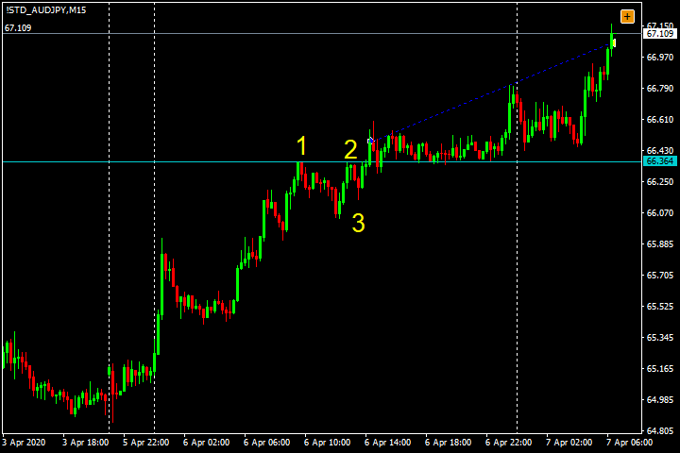 | 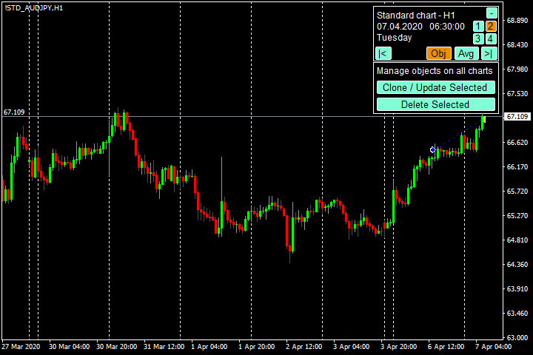
4 | EUR/GBP | 2020-02-04 | Có | Có | Có | Có | Có | 5/5 | -1 | 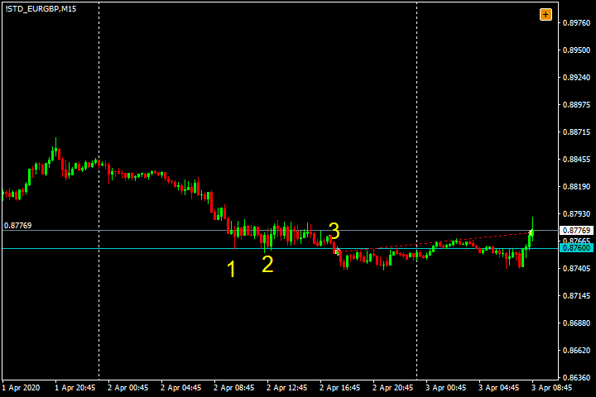 | 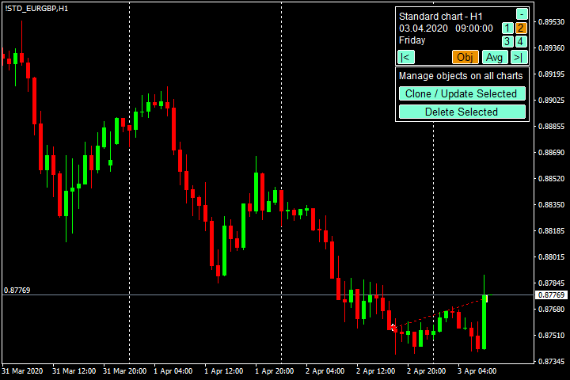
5 | GBP/JPY | 15/4/2020 | Có | Có | Có | Có | Có | 5/5 | -1 | 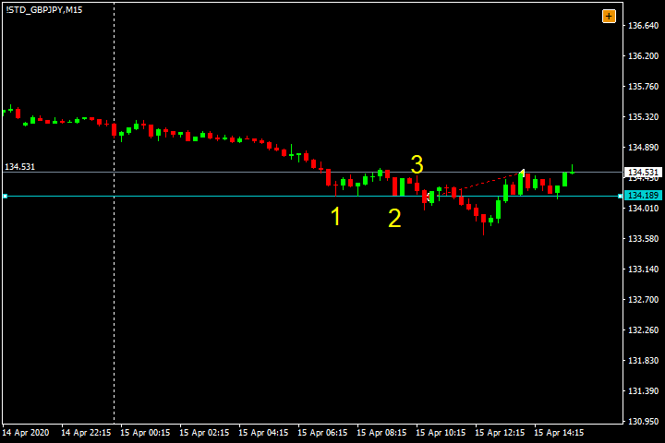 | 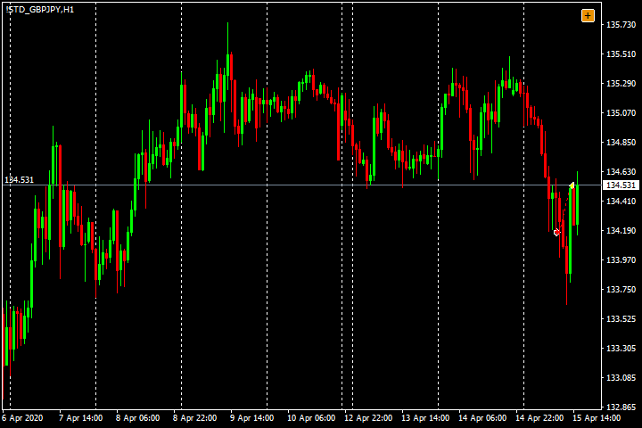
6 | GBP/JPY | 21/4/2020 | Có | Không | Có | Có | Có | 4/5 | 2 | 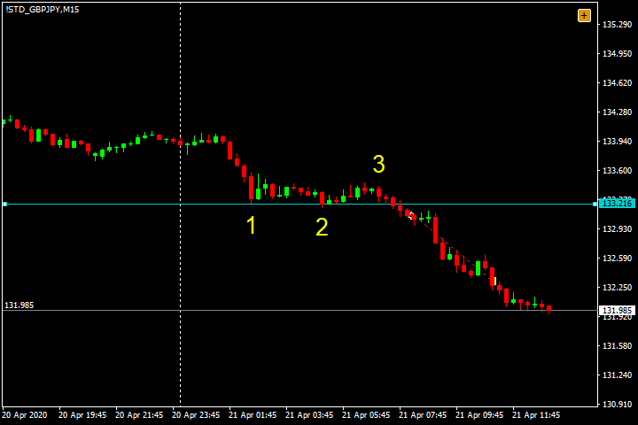 | 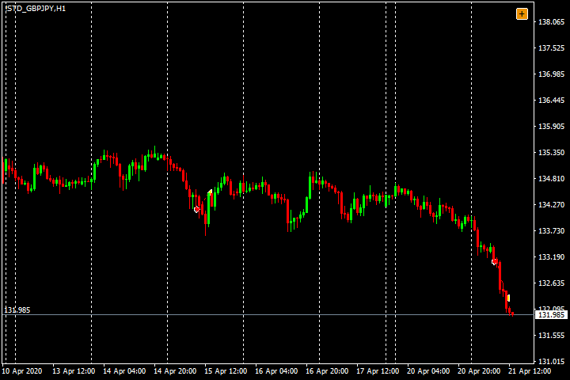
7 | GBP/USD | 14/4/2020 | Có | Không | Có | Có | Có | 4/5 | -1 | 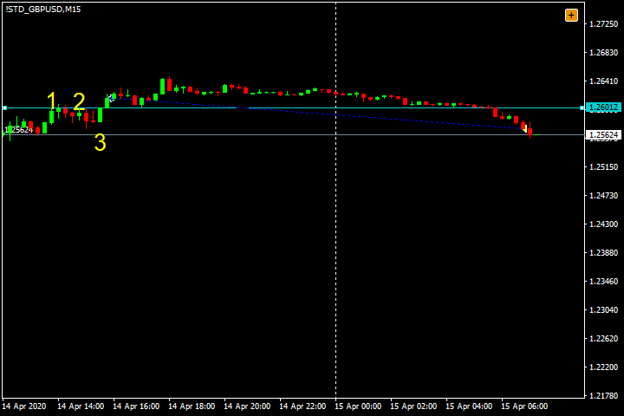 | 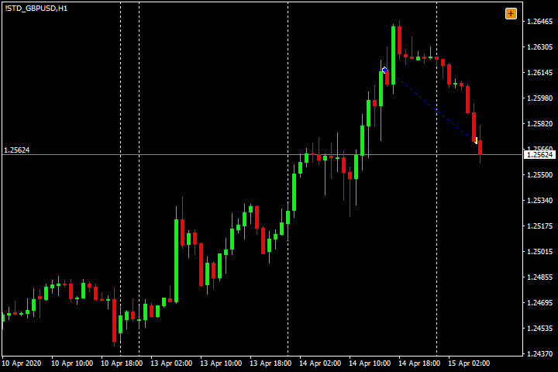
8 | GBP/USD | 14/4/2020 | Có | Không | Có | Có | Có | 4/5 | -1 | 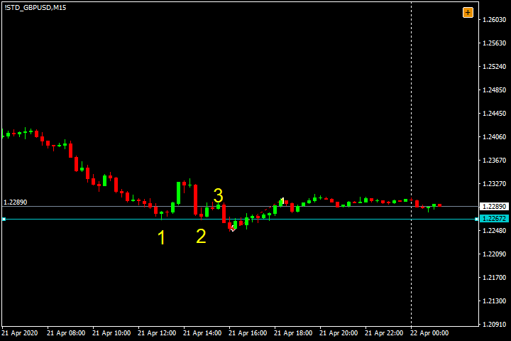 | 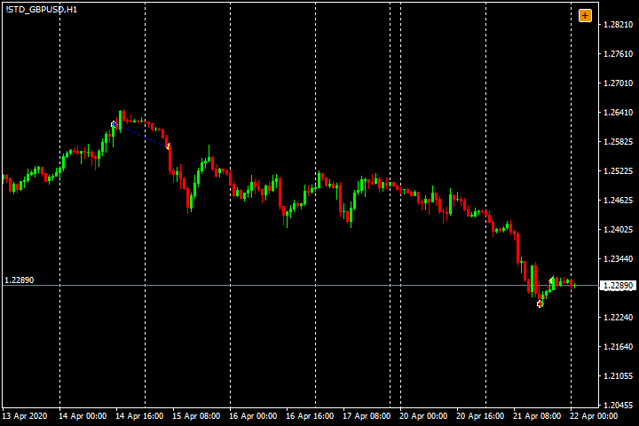
9 | USD/CAD | 29/4/2020 | Có | Có | Không | Có | Có | 4/5 | 1.5 | 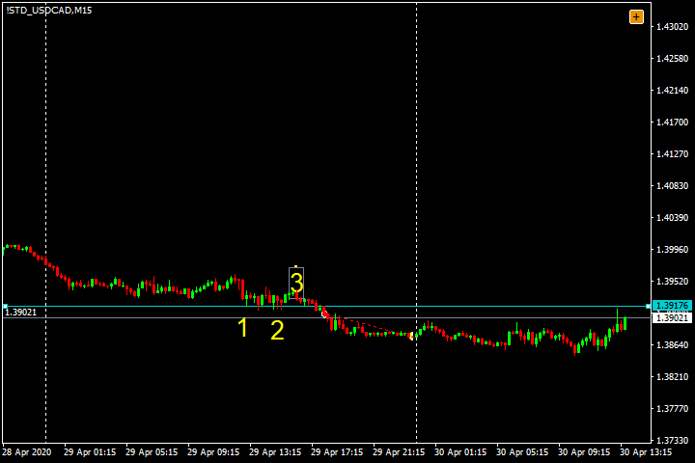 | 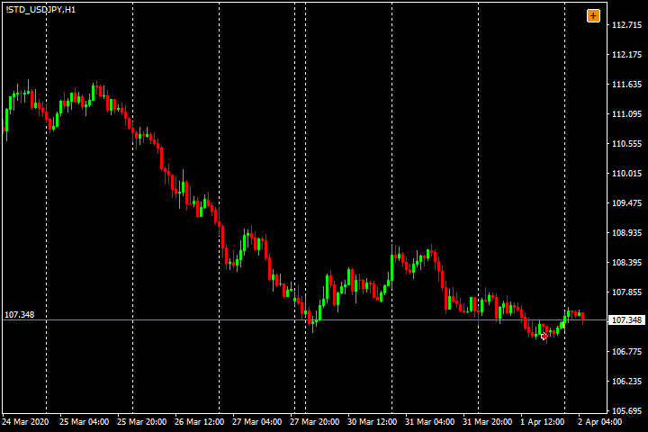
10 | USD/JPY | 2020-01-04 | Có | Không | Không | Có | Có | 3/5 | -1 | 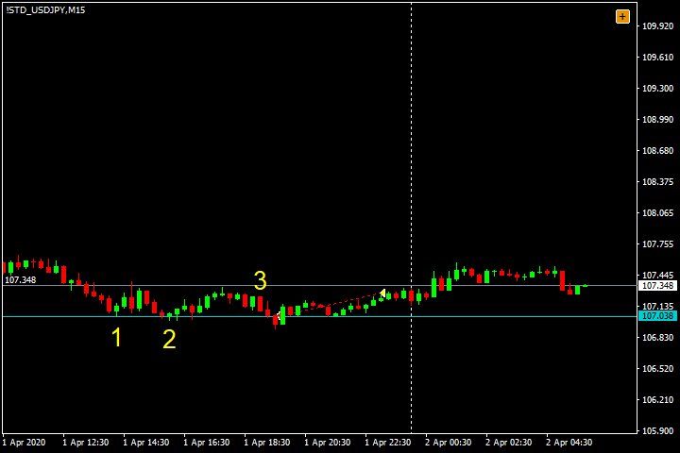
11 | USD/JPY | 2020-06-04 | Không | Có | Không | Có | Có | 3/5 | -1 | 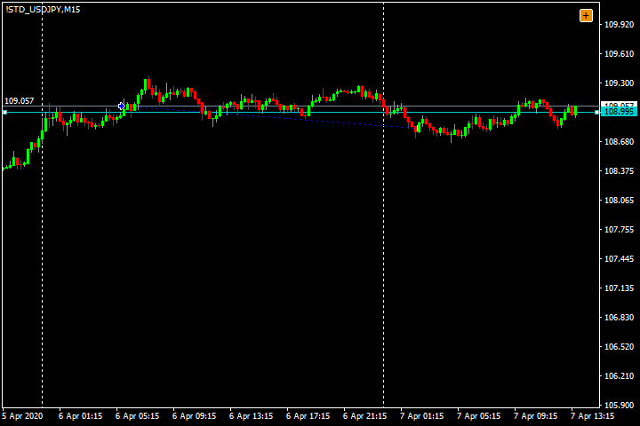 | 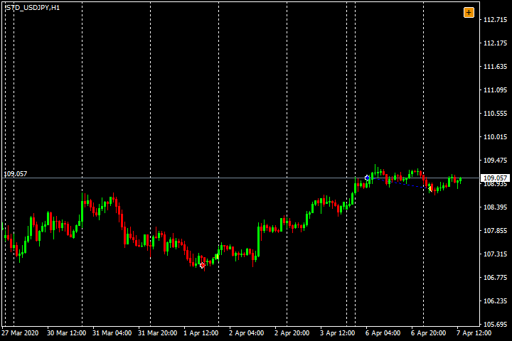
12 | USD/JPY | 14/4/2020 | Không | Có | Có | Có | Có | 4/5 | 1.5 | 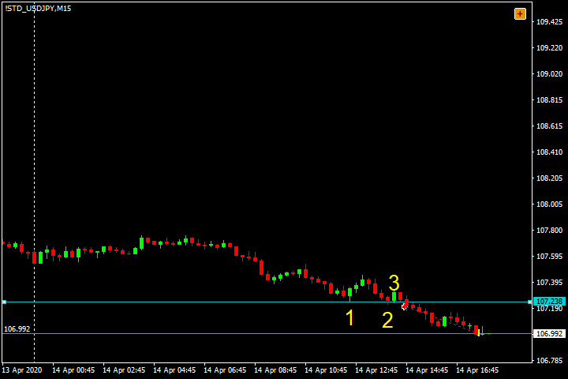 | 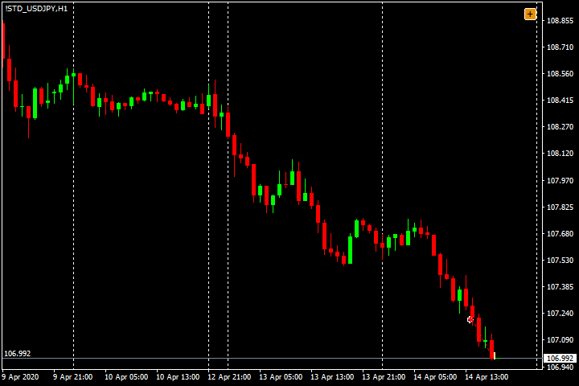
13 | EUR/CAD | 23/4/2020 | Có | Không | Có | Có | Có | 4/5 | 1.5 | 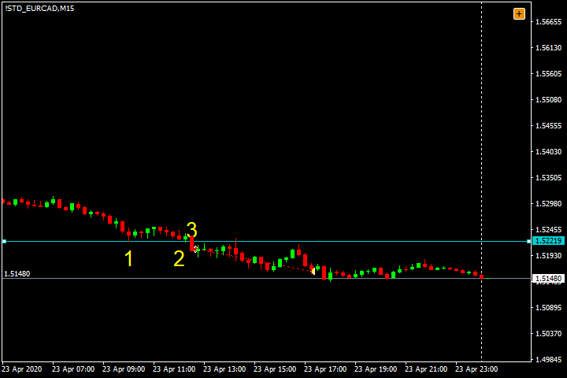 | 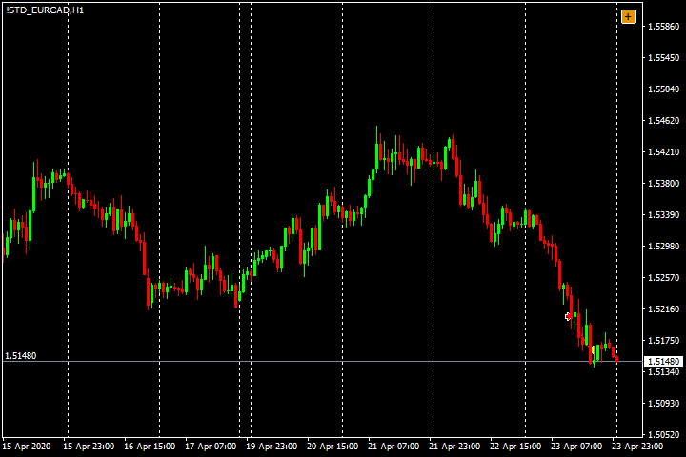
14 | AUD/CHF | 23/4/2020 | Có | Không | Có | Có | Có | 4/5 | -1 | 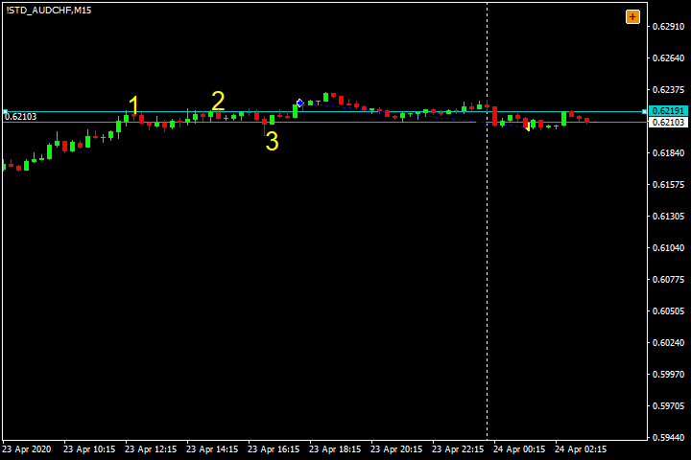 | 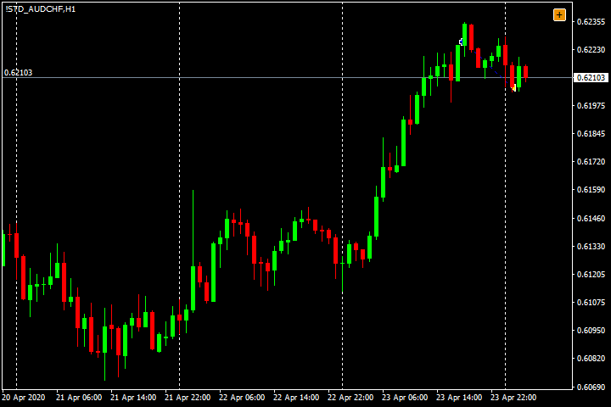
15 | AUD/CHF | 27/4/2020 | Có | Không | Có | Có | Có | 4/5 | 2 | 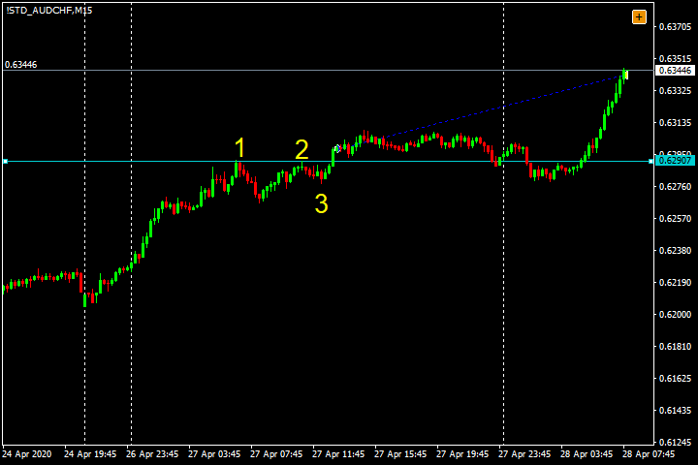 | 
16 | NZD/CHF | 15/4/2020 | Có | Không | Có | Có | Có | 4/5 | -1 |  | 
17 | SGD/JPY | 2020-01-04 | Có | Không | Có | Có | Có | 4/5 | 2 |  | 
18 | SGD/JPY | 14/4/2020 | Có | Không | Có | Có | Có | 4/5 | 1.5 |  | 

5-2020
STT | Cặp | Thời gian | Yếu tố ủng hộ 123BO |  | Dấu hiệu ủng hộ |  |  | Tổng yếu tố hỗ trợ | R | Mô hình | Khung H1
 |  |  | SL ngắn | Nhiều chạm | Sóng chủ | Vùng cản đảo chiều xa | Thuận xu hướng (H1) |  | 12
 |  |  | gần D1 | > 2 | Mạnh, Phá đỉnh, Điều chỉnh không rõ ràng | Mô hình không trước cản | Xu hướng ủng hộ, Sideway có quy luật |  | 10.5
1 | EUR/USD | 2020-04-05 | Có | Có | Có | Có | Có | 5/5 | 2 |  | 
2 | EUR/USD | 29/5/2020 | Có | Không | Không | Có | Có | 3/5 | -1 |  | 
3 | AUD/USD | 2020-01-05 | Không | Không | Có | Có | Có | 3/5 | 1.5 |  | 
4 | AUD/USD | 26/5/2020 | Không | Có | Có | Có | Có | 4/5 | 1.5 |  | 
5 | AUD/JPY | 2020-01-05 | Có | Không | Có | Có | Có | 4/5 | -1 |  | 
6 | AUD/JPY | 19/5/2020 | Có | Không | Có | Có | Có | 4/5 | -1 |  | 
7 | USD/CAD | 2020-01-05 | Có | Không | Có | Có | Có | 4/5 | 2 |  | 
8 | USD/CAD | 2020-07-05 | Có | Không | Có | Có | Có | 4/5 | 1.5 |  | 
9 | USD/CAD | 2020-11-05 | Có | Không | Không | Có | Có | 3/5 | 0.5 |  | 
10 | USD/CAD | 19/5/2020 | Có | Không | Không | Có | Có | 3/5 | 1.5 |  | 
11 | USD/CAD | 25/5/2020 | Có | Không | Không | Có | Có | 3/5 | 1.5 |  | 
11 | SGD/JPY | 13/5/2020 | Không | Có | Không | Có | Có | 3/5 | 1.5 |  | 

6-2020
STT | Cặp | Thời gian | Yếu tố ủng hộ 123BO |  | Dấu hiệu ủng hộ |  |  | Tổng yếu tố hỗ trợ | R | Mô hình | Khung H1
 |  |  | SL ngắn | Nhiều chạm | Sóng chủ | Vùng cản đảo chiều xa | Thuận xu hướng (H1) |  | 15
 |  |  | gần D1 | > 2 | Mạnh, Phá đỉnh, Điều chỉnh không rõ ràng | Mô hình không trước cản | Xu hướng ủng hộ, Sideway có quy luật |  | 14.6
1 | EUR/USD | 2020-11-06 | Có | Không | Có | Có | Có | 4/5 | -1 |  | 
2 | EUR/USD | 15/6/2020 | Có | Có | Không | Có | Có | 4/5 | 2 |  | 
3 | EUR/USD | 15/6/2020 | Có | Có | Không | Có | Có | 4/5 | 2 |  | 
4 | AUD/JPY | 2020-10-06 | Có | Không | Có | Có | Có | 4/5 | 2 |  | 
5 | AUD/JPY | 2020-11-06 | Có | Có | Có | Có | Có | 5/5 | 2 |  | 
6 | EUR/JPY | 22/6/2020 | Có | Có | Có | Có | Có | 5/5 | 2 |  | 
7 | USD/JPY | 2020-10-06 | Có | Không | Không | Có | Có | 3/5 | -1 |  | 
8 | USD/JPY | 2020-11-06 | Có | Không | Không | Có | Có | 3/5 | -1 |  | 
9 | CAD/JPY | 2020-01-06 | Có | Không | Không | Có | Có | 3/5 | 2 |  | 
10 | CAD/JPY | 2020-11-06 | Có | Không | Có | Có | Có | 4/5 | 2 |  | 
11 | GBP/CAD | 2020-11-06 | Có | Không | Không | Có | Có | 3/5 | -1 |  | 
12 | GBP/CAD | 23/6/2020 | Có | Có | Có | Có | Có | 5/5 | 0.1 |  | 
13 | GBP/CAD | 23/6/2020 | Có | Có | Không | Có | Có | 4/5 | 2 |  | 
14 | NZD/CHF | 2020-11-06 | Có | Có | Không | Có | Có | 4/5 | 1 |  | 
15 | SGD/JPY | 2020-02-06 | Có | Không | Không | Có | Có | 3/5 | 1.5 |  | 

7-2020
STT | Cặp | Thời gian | Yếu tố ủng hộ 123BO |  | Dấu hiệu ủng hộ |  |  | Tổng yếu tố hỗ trợ | R | Mô hình | Khung H1
 |  |  | SL ngắn | Nhiều chạm | Sóng chủ | Vùng cản đảo chiều xa | Thuận xu hướng (H1) |  | 26
 |  |  | gần D1 | > 2 | Mạnh, Phá đỉnh, Điều chỉnh không rõ ràng | Mô hình không trước cản | Xu hướng ủng hộ, Sideway có quy luật |  | 9.5
1 | EUR/USD | 24/7/2020 | Có | Có | Có | Có | Có | 5/5 | 2 |  | 
2 | AUD/USD | 24/7/2020 | Có | Có | Có | Có | Có | 5/5 | -1 | 
3 | EUR/CHF | 2020-01-07 | Có | Không | Không | Có | Có | 3/5 | -1 |  | 
4 | EUR/CHF | 14/7/2020 | Có | Có | Có | Có | Có | 5/5 | 2 |  | 
5 | EUR/CHF | 31/7/2020 | Có | Có | Không | Có | Có | 4/5 | -1 |  | 
6 | EUR/GBP | 14/7/2020 | Có | Không | Có | Có | Có | 4/5 | -1 |  | 
7 | EUR/GBP | 21/7/2020 | Có | Không | Có | Có | Có | 4/5 | -1 |  | 
8 | EUR/GBP | 29/7/2020 | Có | Có | Có | Có | Có | 5/5 | -1 |  | 
9 | GBP/USD | 2020-02-07 | Có | Không | Có | Có | Có | 4/5 | 0.1 |  | 
10 | GBP/USD | 2020-08-07 | Có | Không | Có | Có | Có | 4/5 | 0.1 |  | 
11 | GBP/USD | 24/7/2020 | Có | Không | Có | Có | Có | 4/5 | 2 |  | 
12 | GBP/USD | 31/7/2020 | Có | Có | Có | Có | Có | 5/5 | 0.1 |  | 
13 | USD/CAD | 2020-03-07 | Có | Có | Không | Có | Có | 4/5 | 0.1 |  | 
14 | USD/CAD | 15/7/2020 | Có | Không | Không | Có | Có | 3/5 | 0.1 |  | 
15 | USD/CAD | 22/7/2020 | Có | Không | Không | Có | Có | 3/5 | 2 |  | 
16 | USD/JPY | 2020-08-07 | Có | Không | Không | Có | Có | 3/5 | 1 |  | 
17 | EUR/CAD | 14/7/2020 | Có | Có | Có | Có | Có | 5/5 | 1.5 |  | 
18 | EUR/CAD | 21/7/2020 | Có | Không | Có | Có | Có | 4/5 | -1 |  | 
19 | EUR/CAD | 24/7/2020 | Có | Có | Không | Có | Có | 4/5 | -1 |  | 
20 | EUR/CAD | 14/7/2020 | Có | Có | Không | Có | Có | 4/5 | 1 |  | 
21 | AUD/CAD | 22/7/2020 | Có | Không | Có | Có | Có | 4/5 | 1.5 |  | 
22 | AUD/CAD | 30/7/2020 | Có | Không | Có | Có | Có | 4/5 | 2 |  | 
23 | AUD/CHF | 2020-06-07 | Có | Không | Không | Có | Có | 3/5 | -1 |  | 
24 | GBP/CAD | 2020-10-07 | Có | Không | Có | Có | Có | 4/5 | -1 |  | 
25 | GBP/CAD | 15/7/2020 | Có | Không | Có | Có | Có | 4/5 | 2 |  | 
26 | NZD/CHF | 14/7/2020 | Có | Không | Có | Có | Có | 4/5 | 2 |  | 

8-2020
STT | Cặp | Thời gian | Yếu tố ủng hộ 123BO |  | Dấu hiệu ủng hộ |  |  | Tổng yếu tố hỗ trợ | R | Mô hình | Khung H1
 |  |  | SL ngắn | Nhiều chạm | Sóng chủ | Vùng cản đảo chiều xa | Thuận xu hướng (H1) |  | 5
 |  |  | gần D1 | > 2 | Mạnh, Phá đỉnh, Điều chỉnh không rõ ràng | Mô hình không trước cản | Xu hướng ủng hộ, Sideway có quy luật |  | 10
1 | EUR/USD | 2020-03-08 | Có | Không | Không | Có | Có | 3/5 | 2 |  | 
2 | EUR/USD | 13/8/2020 | Có | Không | Có | Có | Có | 4/5 | 2 |  | 
3 | AUD/JPY | 2020-05-08 | Có | Không | Không | Có | Có | 3/5 | 2 |  | 
4 | AUD/JPY | 2020-05-08 | Có | Không | Có | Có | Có | 4/5 | 2 |  | 
5 | GBP/CAD | 28/8/2020 | Có | Không | Không | Có | Có | 3/5 | 2 |  | 

9-2020
STT | Cặp | Thời gian | Yếu tố ủng hộ 123BO |  | Dấu hiệu ủng hộ |  |  | Tổng yếu tố hỗ trợ | R | Mô hình | Khung H1
 |  |  | SL ngắn | Nhiều chạm | Sóng chủ | Vùng cản đảo chiều xa | Thuận xu hướng (H1) |  | 5
 |  |  | gần D1 | > 2 | Mạnh, Phá đỉnh, Điều chỉnh không rõ ràng | Mô hình không trước cản | Xu hướng ủng hộ, Sideway có quy luật |  | 9
1 | EUR/USD | 2020-10-09 | Có | Không | Có | Có | Có | 4/5 | 2 |  | 
2 | EUR/USD | 29/9/2020 | Có | Không | Có | Có | Có | 4/5 | 2 |  | 
3 | EUR/CAD | 2020-02-09 | Có | Có | Có | Có | Có | 5/5 | 2 |  | 
4 | EUR/CAD | 2020-01-09 | Có | Có | Có | Có | Có | 5/5 | 2 |  | 
5 | NZD/CHF | 18/9/2020 | Có | Không | Có | Có | Có | 4/5 | 1 |  | 

10-2020
STT | Cặp | Thời gian | Yếu tố ủng hộ 123BO |  | Dấu hiệu ủng hộ |  |  | Tổng yếu tố hỗ trợ | R | Mô hình | Khung H1
 |  |  | SL ngắn | Nhiều chạm | Sóng chủ | Vùng cản đảo chiều xa | Thuận xu hướng (H1) |  | 8
 |  |  | gần D1 | > 2 | Mạnh, Phá đỉnh, Điều chỉnh không rõ ràng | Mô hình không trước cản | Xu hướng ủng hộ, Sideway có quy luật |  | 8.1
1 | AUD/JPY | 2020-01-10 | Có | Có | Có | Có | Có | 5/5 | -1 |  | 
2 | AUD/JPY | 2020-09-10 | Có | Không | Không | Có | Có | 3/5 | 2 |  | 
3 | EUR/CHF | 22/10/2020 | Có | Không | Có | Có | Có | 4/5 | 2 |  | 
4 | USD/CAD | 2020-01-10 | Có | Có | Có | Có | Có | 5/5 | -1 |  | 
5 | USD/CAD | 15/10/2020 | Có | Không | Có | Có | Có | 4/5 | 2 |  | 
6 | AUD/CAD | 21/10/2020 | Có | Không | Không | Có | Có | 3/5 | 2 |  | 
7 | NZD/CHF | 13/10/2020 | Có | Không | Có | Có | Có | 4/5 | 0.1 |  | 
8 | NZD/CHF | 14/10/2020 | Có | Không | Không | Có | Có | 3/5 | 2 |  | 

